Sheet1
 | 測定値↓ |  | 測定値↓
Rref(Ω) | Rn(Ω) | Vcalc(V) | Vread(Arduino) | Vread(V)
1000 | 117 | 2.564 | 786 | 2.54
R親指(Ω) | 141 | 2.517 | 766 | 2.47
170 | 161 | 2.479 | 747 | 2.41
印加電圧(V) | 261 | 2.306 | 653 | 2.11
3.3 | 291 | 2.259 | 640 | 2.06
Arduinoの最大読み値 | 326 | 2.206 | 611 | 1.97
1023 | 385 | 2.122 | 547 | 1.76
 | 455 | 2.031 | 534 | 1.72
 | 505 | 1.970 | 511 | 1.65
 | 666 | 1.797 | 442 | 1.43
 | 715 | 1.751 | 424 | 1.37
 | 759 | 1.711 | 411 | 1.33
 | 826 | 1.653 | 394 | 1.27
 | 850 | 1.634 | 383 | 1.24
 | 880 | 1.610 | 375 | 1.21

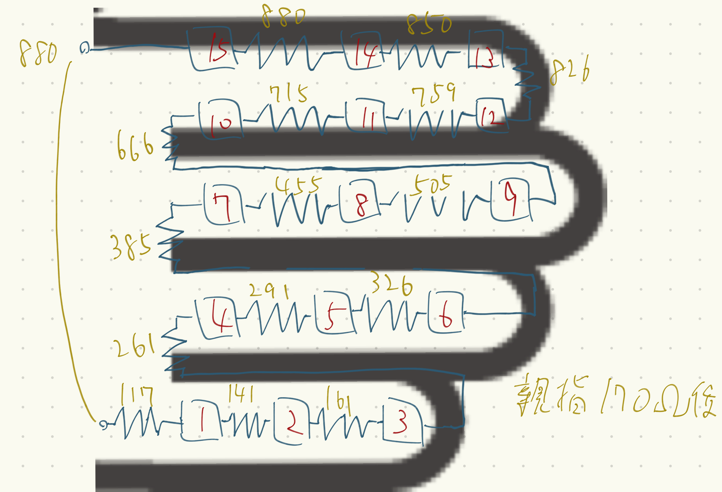
左図はYUBIBOの回路図（簡略図）です．小指から人差し指まで直列抵抗となっており，小指側をGND，人差し指側に3.3V印加します．
四角の赤文字の数字はボタンの領域で，ジグザグの黄文字が抵抗です．
Read線の親指は170Ωあるため，各ボタンにおける抵抗から電圧を計算するときはRead線の抵抗値(170Ω)を足していることに注意してください．

